Баги
Number | Title | Priority | Preconditions | Steps | Result | Enviroment | Comment
bag-1 | При вводе данных в поле "Найти питомца" поиск не производится | High | Открыть сайт http://130.193.37.179/, тестовые данные "Собака", "Кошка" | 1. Перейти на страницу http://130.193.37.179/app/about 2. В поле "Найти питомца" ввести тестовые данные 3. Нажать "Enter" | Поиск не производится. Не выводятся сообщения об отсутсвии или наличии животных | Windows 10 браузер Chrome. Версия 98.0.4758.102 (Официальная сборка), (64 бит) | Тк поле "Найти питомца" находится в шапке сайти, то данный баг относится ко всем страницам
bag-2 | В поле сортировки содержатся не корректные данные | Medium | Открыть сайт http://130.193.37.179/ | 1. Перейти на страницу http://130.193.37.179/app/pets 2. Нажать на поле сортировки "Вид животного" | В предложенных наименованиях поля сортировки содержится не кооректное наименование "Герой", за дублированно наименование "Обезьянка" | Windows 10 браузер Chrome. Версия 98.0.4758.102 (Официальная сборка), (64 бит) | 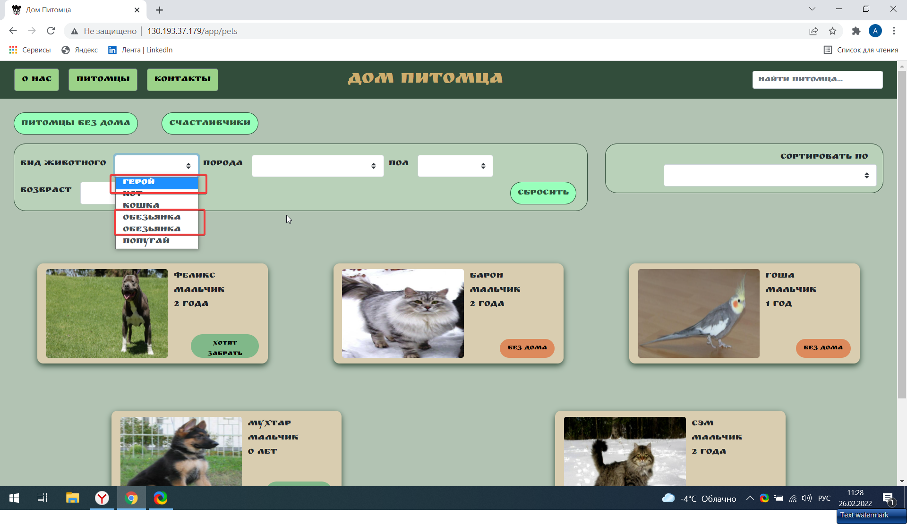
bag-3 | В поле сортировки содержатся не корректные данные | Medium | Открыть сайт http://130.193.37.179/ | 1. Перейти на страницу http://130.193.37.179/app/pets 2. Нажать на поле сортировки "Порода" | В предложенных наименованиях поля сортировки содержится за дублированное наименование "Питбуль" | Windows 10 браузер Chrome. Версия 98.0.4758.102 (Официальная сборка), (64 бит) | 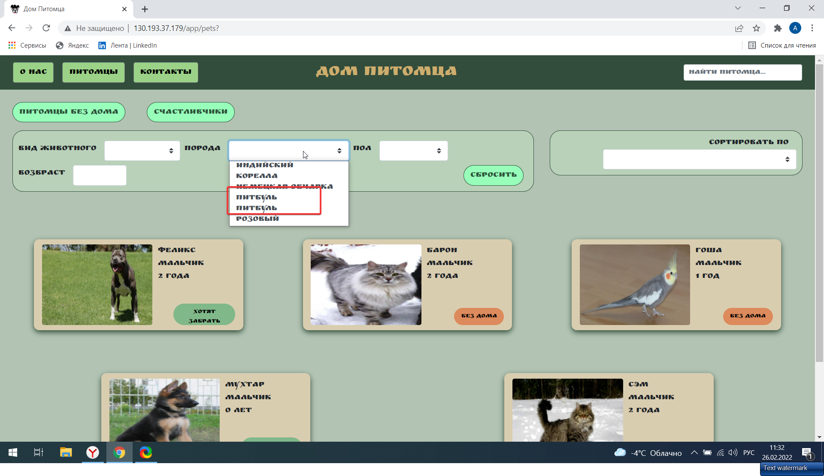
bag-4 | Не полный вывод списка животных при нажатии кнопки "Питомцы без дома" | Medium | Открыть сайт http://130.193.37.179/ | 1. Перейти на страницу http://130.193.37.179/app/pets 2. Нажать кнопку "Питомцы без дома" | При нажатии на кнопку "Питомцы без дома" выводится 2-ое животных вместо 3-х | Windows 10 браузер Chrome. Версия 98.0.4758.102 (Официальная сборка), (64 бит) | 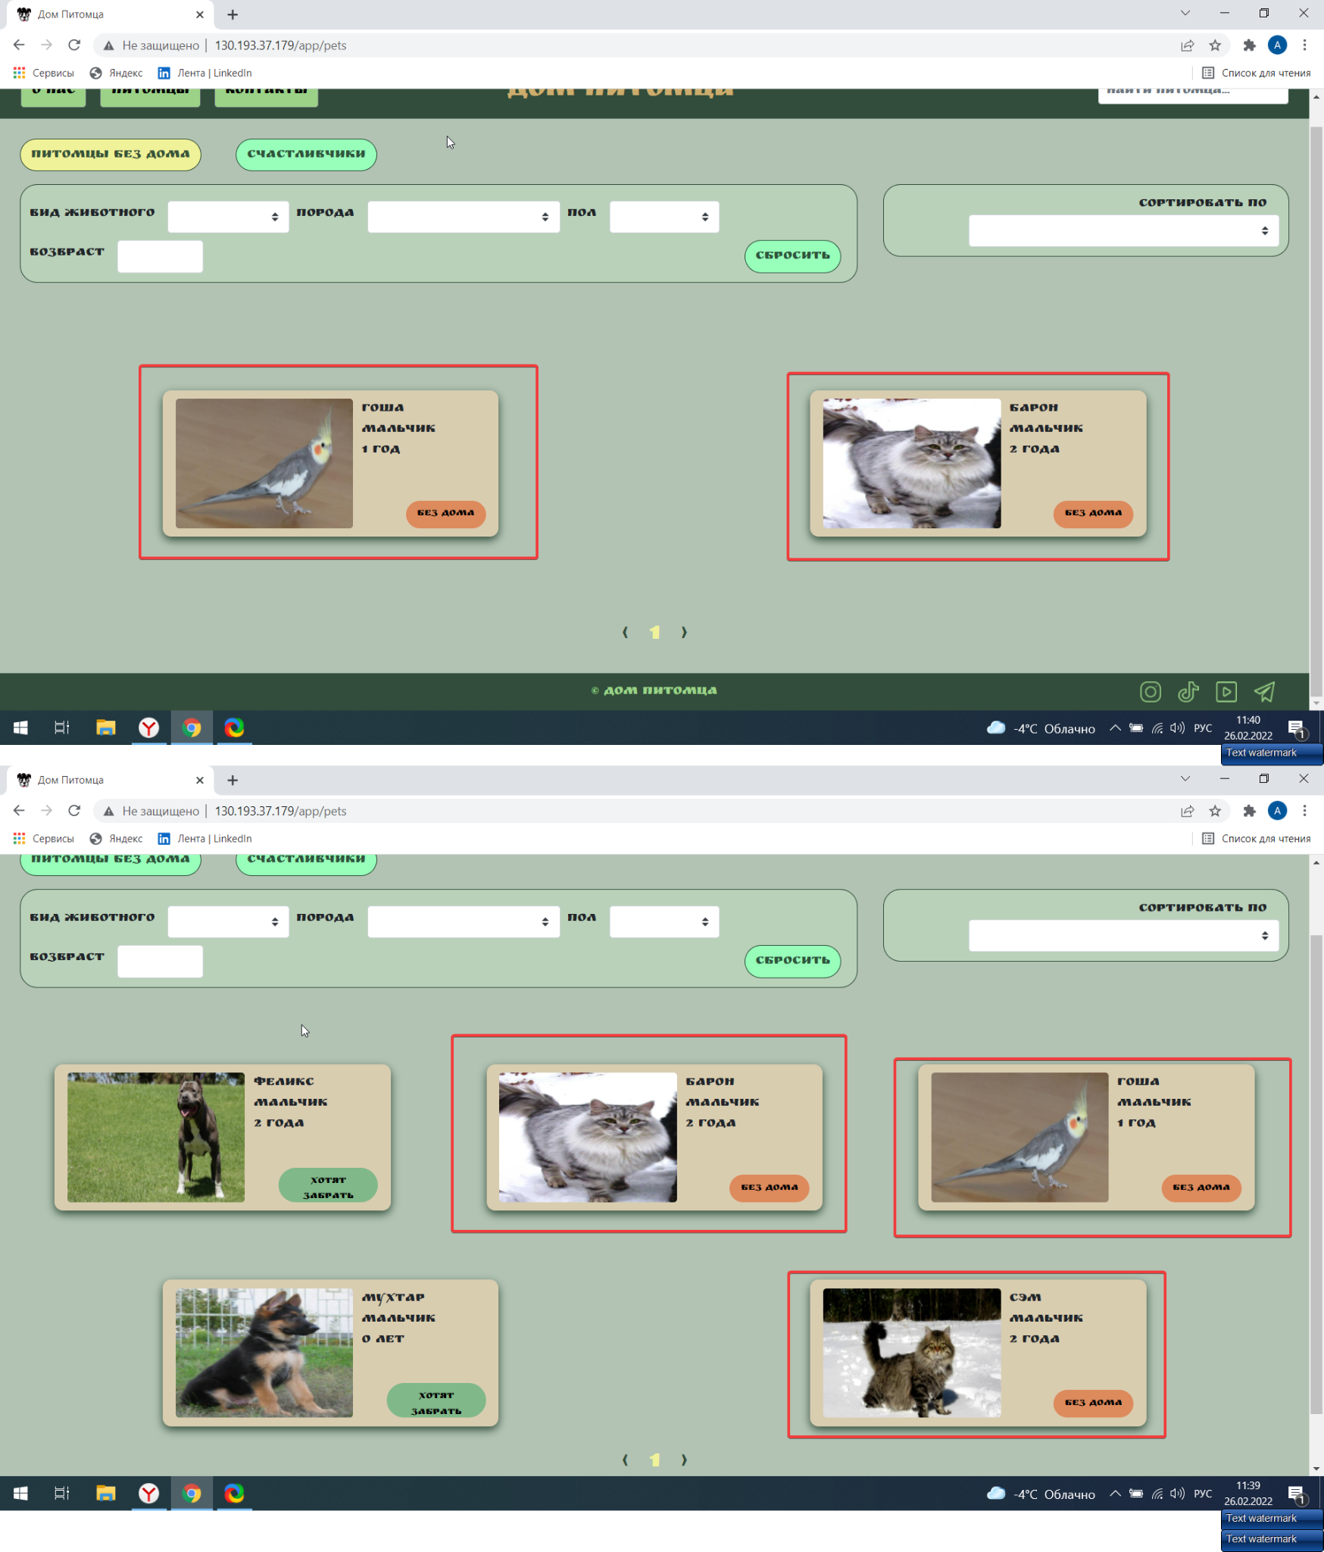
bag-5 | При нажатии на кнопки соц сетей не происходит переход | Medium | Открыть сайт http://130.193.37.179/ | 1. Перейти на страницу http://130.193.37.179/app/pets 2. Нажать кнопки соц сетей "Instagram", "Tik tok", "You tube", "Telegram" | Не происходит переход на страницы соотвествующих соц сетей при нажании на их кнопки | Windows 10 браузер Chrome. Версия 98.0.4758.102 (Официальная сборка), (64 бит) | Тк данные кнопки находятся в футтере сайта, то данный баг относится ко всем страницам
bag-6 | Не открывается страница в браузеле Internet Explorer 11 | Medium | Авторизованный вход на сайт https://accounts.lambdatest.com/dashboard | 1. Перейти на сайт https://accounts.lambdatest.com/dashboard 2. Перейти на вкладку Real time testing 3. Выбрать браузер Internet Explorer 11. 4. Ввести URL сайта "Дом питомца" 5. Нажать кнопку "Start" | Не происходит загрузка старниц сайта | Windows 10 браузер Internet Explorer 11
bag-7 | Не сбрасываются праметры сортировки | Medium | Открыть сайт http://130.193.37.179/ | 1. Перейти на страницу http://130.193.37.179/app/pets 2. В поле "Сортировать по" выбрать параметр вид животного | Не возможно сбросить параметр выбора в поле "Сортировать по" | Windows 10 браузер Chrome. Версия 98.0.4758.102 (Официальная сборка), (64 бит) | Необходимо добавить кнопку "Сбросить"
bag-8 | В поле сортировки содержатся не корректные данные | Medium | Открыть сайт http://130.193.37.179/ | 1. Перейти на страницу http://130.193.37.179/app/pets 2. Нажать на поле сортировки "Вид животного" | В предложенных наименованиях поля сортировки содержится нза дублированное наименование "Обезьянка" | Windows 10 браузер Chrome. Версия 98.0.4758.102 (Официальная сборка), (64 бит)
bag-9 | В поле сортировки возможно ввести отрицательное число | Medium | Открыть сайт http://130.193.37.179/, тестовые данные: -1 | 1. Перейти на страницу http://130.193.37.179/app/pets 2. В поле "Возраст" ввести тестовые данные | Поле возраст позволяет ввести отрицательные числа без вывода предупреждающих сообщений | Windows 10 браузер Chrome. Версия 98.0.4758.102 (Официальная сборка), (64 бит) | 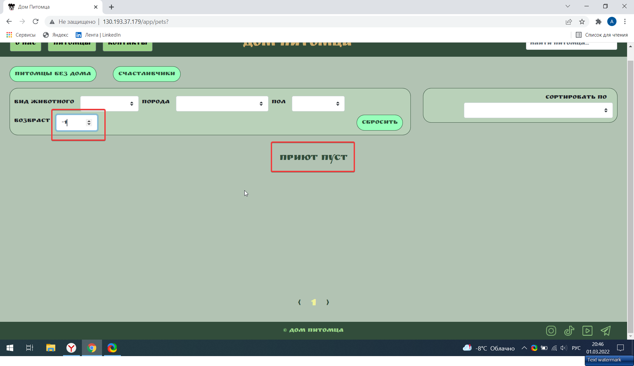
bag-10 | Сброс параметров поиска при нажатии "Enter" | Medium | Открыть сайт http://130.193.37.179/, тестовые данные: 1 | 1. Перейти на страницу http://130.193.37.179/app/pets 2. В поле "Возраст" ввести тестовые данные 3. Нажать "Enter" | Происходит сброс всех параметров поиска | Windows 10 браузер Chrome. Версия 98.0.4758.102 (Официальная сборка), (64 бит)
bag-11 | Поля ввода данных не содержат наименования | Medium | Открыть сайт http://130.193.37.179/ | 1. Перейти на страницу http://130.193.37.179/app/pets 2. Нажать на карточку питомца 3. Нажать "Приютить" | В появившейся форме ввода данных нет наименований полей ввода | Windows 10 браузер Chrome. Версия 98.0.4758.102 (Официальная сборка), (64 бит) | 